u160
견 적 서

바디텍메드 |  | 귀하
전화 :
팩스 :
담당 :

아래와 같이 견적합니다.

견 적 합 계 : | ₩176,000
견 적 일 자 : | 2016-10-12 09:13:20
결 재 조 건 :

품 명 | 규 격 | 수 량 | 단 가 | 금 액 | 세 액 | 합 계 액
 |  |  |  | - | - | -
모니터 | HP U160 | 1 | 160,000 | 160,000 | 16,000 | 176,000
 |  |  |  | - | - | -
 | usb 휴대용 모니터 |  |  | - | - | -
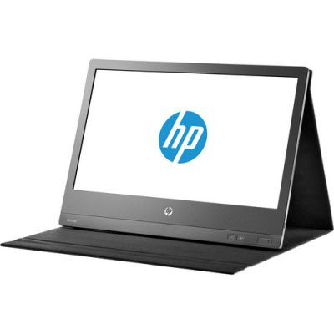
 | 15.6인치 1366 x 768 해상도 |  |  | - | - | -
 |  |  |  | - | - | -

 |  |  |  |  | - | -
 |  |  |  |  | - | -
 |  |  |  |  | - | -
 |  |  |  |  | - | -
 |  |  |  |  | - | -
 |  |  |  |  | - | -
 |  |  |  |  | - | -
 |  |  |  | - | - | -
 |  |  |  |  | - | -
 |  |  |  | - | - | -
 |  |  |  |  | - | -
 |  |  |  |  | - | -
 |  |  |  |  | - | -
 |  |  |  |  | - | -
 |  |  |  |  | - | -
 |  |  |  |  | - | -
 |  |  |  |  | - | -
 |  |  |  |  | - | -
 |  |  |  |  | - | -
 |  |  |  |  | - | -
 |  |  |  |  | - | -
 |  |  |  |  | - | -
* 결제계좌 : 신한 110-138-600484 씨-넷 |  |  | 합 계 | 합 계 | 16,000 | 176,000
* 견적담당 : | 조규장(010-2910-7760)
* REMARK

envy (3)
견 적 서

바디텍메드 |  | 귀하
전화 :
팩스 :
담당 :

아래와 같이 견적합니다.

견 적 합 계 : | ₩1,210,000
견 적 일 자 : | 2014-10-14
결 재 조 건 :

품 명 | 규 격 | 수 량 | 단 가 | 금 액 | 세 액 | 합 계 액
 |  |  |  | - | - | -
노트북 | hp envy13-3007tu | 1 | 1,100,000 | 1,100,000 | 110,000 | 1,210,000
 |  |  |  | - | - | -
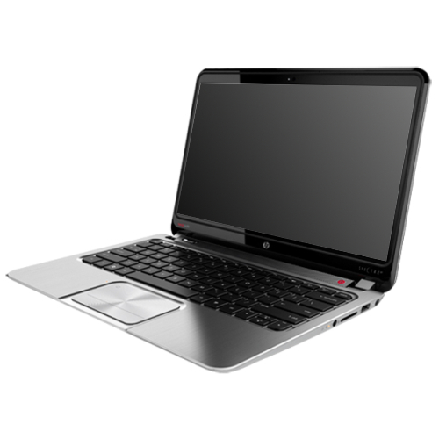
 | 인텔 i5-4200U 1.6GHz (up to 2.6GHz) |  |  | - | - | -
 | 4GB DDR3L Memory (upgrade 불가) |  |  | - | - | -
 | 128GB SSD |  |  | - | - | -
 | intel HD 4400
 | 무게 1.48Kg |  |  |  | - | -
 | 13.3인치 1920 x 1080 Full HD 해상도 |  |  |  | - | -
 | Windows 8.1 64bit |  |  |  | - | -
 |  |  |  |  | - | -
 |  |  |  |  | - | -
 |  |  |  |  | - | -
 |  |  |  |  | - | -
 |  |  |  |  | - | -
 |  |  |  |  | - | -
 |  |  |  |  | - | -
 |  |  |  |  | - | -
 |  |  |  |  | - | -
 |  |  |  |  | - | -
 |  |  |  |  | - | -
 |  |  |  |  | - | -
 |  |  |  |  | - | -
 |  |  |  |  | - | -
 |  |  |  |  | - | -
 |  |  |  |  | - | -
 |  |  |  |  | - | -
 |  |  |  |  | - | -
 |  |  |  |  | - | -
* 결제계좌 : 신한 110-138-600484 씨-넷 |  |  | 합 계 |  | 110,000 | 1,210,000
* 견적담당 : | 조규장(010-2910-7760)
* REMARK

